1.00.05
Pringles Chonburi Factory
NAME: |  |  |  |  | ISSUE DATE: |  |  |  |  | NUMBER: |  | 0618-CHEM-4.6.2001-FRM
แบบฟอร์มข้อมูลความปลอดภัยของสารเคมีฉบับติดหน้างาน (SAFETY DATA SHEET AT WORK PLACE FORM) |  |  |  |  | SUPERSEDES: |  | NEW |  |  | PAGE: |  | 1 | of | 1
DOCUMENT TYPE: |  |  | Form |  | REVIEWED: |  | N/A |  |  | REVISION: |  | 1.00.00
 |  |  |  | ข้อมูลความปลอดภัยด้านเคมีภัณฑ์ (Safety Data Sheet : SDS)

คุณสมบัติ
การใช้งาน
การเกิดปฏิกิริยา |  |  |  |  |  | อุปกรณ์คุ้มครองความปลอดภัยส่วนบุคคล |  |  |  |  |  |  | ดัชนี NFPA

การดับเพลิง
อันตรายต่อสุขภาพ
ทางตา
ทางปาก
ทางผิวหนัง
ทางการหายใจ
การปฐมพยาบาล
ทางตา
ทางปาก
ทางผิวหนัง
ทางการหายใจ
กรณีหกรั่วไหล |  |  |  |  |  |  | สุขภาพ | 4-มีพิษสูงมาก |  |  | ปฏิกิริยา | 4-เกิดระเบิดได้ง่าย
 |  |  |  |  |  |  |  | 3- มีพิษสูง |  |  |  | 3-ระเบิดถ้าได้รับความร้อน
 |  |  |  |  |  |  |  | 2-อันตรายปานกลาง |  |  |  | 2-ปฏิกิริยารุนแรงแต่ไม่ถึงระเบิด
การกำจัด |  |  |  |  |  |  |  | 1-ระคายเคือง |  |  |  | 1-ไม่เสถียรถ้าโดนความร้อน
 |  |  |  |  |  |  |  | 0-ไม่มีอันตราย |  |  |  | 0-เสถียร
 |  |  |  |  |  |  | ไวไฟ | 4-ต่ำกว่า 23 ๐C. |  |  | ข้อมูลพิเศษ | OXY |  | ออกซิไดเซอร์
การเก็บรักษา |  |  |  |  |  |  |  | 3-อยู่ที่ 23 - 38 ๐C. |  |  |  | ACID |  | กรด
 |  |  |  |  |  |  |  | 2-อยู่ที่ 38 - 93 ๐C. |  |  |  | COR |  | กัดกร่อน
 |  |  |  |  |  |  |  | 1-มากกว่า 93 ๐C. |  |  |  | ALK |  | ด่าง
 |  |  |  |  |  |  |  | 0-ไม่ติดไฟ |  |  |  | W |  | ห้ามผสมน้ำ

รูปสลากสารเคมี |  |  |  |  |  | รูปภาชนะบรรจุสารเคมี
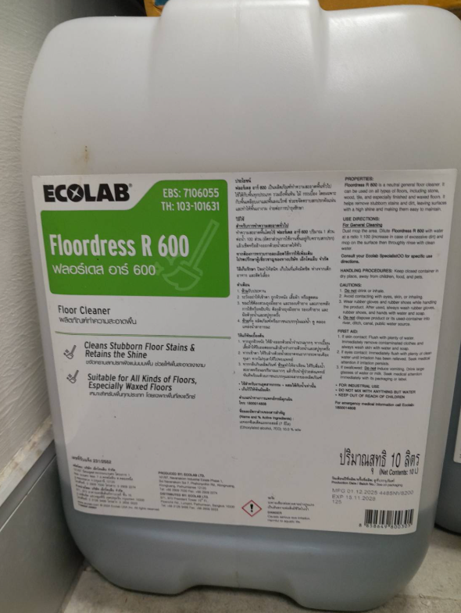

A46 กรณีฉุกเฉินโทร 088-053-8789 / 089-098-3955

 |  | จัดทำโดย : |  |  |  |  |  |  | อนุมัติโดย :
 | ชื่อ-สกุล |  |  |  |  |  |  |  | ชื่อ-สกุล
 | ตำแหน่ง |  |  |  |  |  |  |  | ตำแหน่ง

